상품제안서
인조가죽마우스패드 | 상품코드: S02345

 |  |  |  |  |  |  | 02-713-8555 | www.synergygift.co.kr
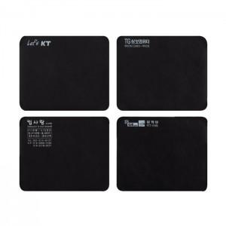

【상세/제작정보】 | <p><span style="font-size: 14pt;">※ 인쇄사이즈 8*5cm 기준이며, 초과시 별도문의 바랍니다.</span></p>

【인쇄/포장옵션】 | 실크 / OPP(비닐)

【공급단가】 | 수량 | 500~ | 1,000~ | 3,000~ | 5,000~ | 10,000~
*VAT별도 | 단가 | 860원 | 780원 | 750원 | 720원 | 700원

【상품 URL】 | https://www.synergygift.co.kr:443/src/goods_detail.php?gdno=6434

